FORMATO TIPO INMUEBLES
 |  |  |  |  |  |  |  |  |  |  |  |  |  |  |  |  |  | AVALUO No.
 |  |  |  |  |  |  |  |  |  |  |  |  |  |  |  |  |  | 001 / 2024
 |  |  |  |  |  |  |  |  |  |  |  |  |  |  |  |  |  | M E J O R A S

 |  |  | A V A L U O D E M E J O R A S
 |  |  |  |  |  | REFERIDO A FECHA DE 24 DE AGOSTO DEL 2008

 |  |  |  |  |  |  |  | I.- A N T E C E D E N T E S:

S O L I C I T A N T E: |  |  | XXXXXXXXXX
V A L U A D O R: |  |  | ING.FERNANDA JANET ZULOAGA
P R O F E S I Ó N: |  |  | MAESTRIA EN VALUACION
FECHA DE LA INSPECCIÓN: |  |  | 15 DE OCTUBRE DEL 2024 |  |  |  |  |  |  |  | VALOR DE M E J O R A S |  |  |  |  |  | $77,306.00
FECHA DEL A V A L Ú O: |  |  | 16 DE OCTUBRE DEL 2024 |  |  |  |  |  |  |  | TREINTA Y SIETE MIL NOVECIENTOS QUINCE PESOS 67/100 M.N.
INMUEBLE QUE SE VALÚA: |  |  | TERRENO HABITAAACIONAL MEJORAS
RÉGIMEN DE PROPIEDAD: |  |  | PRIVADA INDIVIDUAL
P R O P I E T A R I O: |  |  | XXXXXXXXXX
L I M I T A N T E S: |  |  | N I N G U N A
OBJETO DEL A V A L Ú O: |  |  | CONOCER EL VALOR DE LAS MEJORAS A FECHA 24/08/2024
PROPÓSITO DEL A V A L Ú O: |  |  | P A G O D E I M P U E S T O S
U B I C A C I Ó N |  |  | C A L L E : W. AMADEUS MOZART No. 312 |  |  |  |  |  |  |  |  |  |  |  | MANZANA: |  | 1 | LOTE: 1
DEL I N M U E B L E : |  |  | FRACC: SANTA ANITA |  |  |  |  |  |  |  |  |  |  |  | MUNICIPIO: |  | AGUASCALIENTES
E S T A D O: |  |  | AGUASCALIENTES |  |  |  |  |  |  |  |  |  |  |  | C. P. |  | 2 0 1 6 9
E S C R I T U R A: |  |  | No. 77896 VOL 658
N O T A R I O. |  |  | -
N° DE CTA. PREDIAL: |  |  | -

 |  |  |  |  |  |  | II.- CARACTERÍSTICAS URBANAS:

CLASIFICACIÓN DE ZONA: |  |  |  | HABITACIONAL DE TIPO MEDIO Y POPULAR
CONSTR. PREDOMINANTES: |  |  |  | CASAS A UNN NIVEL SIMILAR EN CONSTRUCCION A LA BODEGA

L O T E T I P O: |  |  |  | 36.00 M² |  |  | FRENTE: |  | 4.00 MTS. |  | FONDO: |  | 9.00 MTS.
D E N S I D A D: |  |  |  | S E M I D E N S A |  |  |  |  |  |  | NIVEL SOCIOECONÓMICO: |  |  |  | M E D I O
CONTAMINACIÓN: |  |  |  | BAJA, PRODUCIDA POR VEHICULOS AUTOMOTORES
USO DE SUELO: |  |  |  | HABITACIONAL

INDICE DE SATURACION: |  |  |  | 00 | %
VÍAS DE ACCESO AL INMUEBLE: |  |  |  | 1 | AV.SIGLO XXI
 |  |  |  |  | IMPORTANCIA |  |  | PRIMARIA |  |  |  | PROXIMIDAD |  | 150 MTS. |  | FLUJO VEHICULAR |  |  | ALTO
 |  |  |  | 2 | JULIA NAVARRETE
 |  |  |  |  | IMPORTANCIA |  |  | VIALIDAD SECUNDARIA |  |  |  | PROXIMIDAD |  | 80 MTS. |  | FLUJO VEHICULAR |  |  | MEDIO
 |  |  |  | 3 | NO TIENE NOMBRE
 |  |  |  |  | IMPORTANCIA |  |  | VIALIDAD LOCAL |  |  |  | PROXIMIDAD |  | 50 MTS. |  | FLUJO VEHICULAR |  |  | BAJO

SERVICIOS PÚBLICOS: |  |  |  | D E S C R I P C I Ó N: |  |  |  |  |  |  |  |  |  |  |  |  |  |  |  | %
1 | PAVIMENTO: |  |  | DE CONCRETO HIDRAULICO |  |  |  |  |  |  |  |  |  |  |  |  |  |  |  | 0%
2 | BANQUETAS: |  |  | DE CONCRETO HIDRAULICO |  |  |  |  |  |  |  |  |  |  |  |  |  |  |  | 0%
3 | GUARNICIONES: |  |  | DE CONCRETO HIDRAULICO |  |  |  |  |  |  |  |  |  |  |  |  |  |  |  | 0%
4 | AGUA POTABLE: |  |  | CON RED MUNICIPAL, CON CONEXIÓN AL PREDIO |  |  |  |  |  |  |  |  |  |  |  |  |  |  |  | 100%
5 | DRENAJE: |  |  | CON SERVICIO CONECTADO AL PREDIO |  |  |  |  |  |  |  |  |  |  |  |  |  |  |  | 50%
6 | ENERGÍA ELÉCTRICA: |  |  | POSTERIA E INSTALACIONES AEREAS |  |  |  |  |  |  |  |  |  |  |  |  |  |  |  | 50%
7 | ALUMBRADO PÚBLICO: |  |  | CON POSTERIA METALICA |  |  |  |  |  |  |  |  |  |  |  |  |  |  |  | 50%
8 | TELÉFONO-CABLE: |  |  | AEREOS |  |  |  |  |  |  |  |  |  |  |  |  |  |  |  | 100%
9 | RECOLECCIÓN BASURA: |  |  | EN CONTENEDORES |  |  |  |  |  |  |  |  |  |  |  |  |  |  |  | 0%
10 | VIGILANCIA: |  |  | MUNICIPAL |  |  |  |  |  |  |  |  |  |  |  |  |  |  |  | 50%
11 | TRANSPORTE PÚBLICO: |  |  | URBANO A MENOS DE 500 MTS |  |  |  |  |  |  |  |  |  |  |  |  |  |  |  | 0%

EQUIPAMIENTO URBANO |  |  |  | 1 | ZONA COMERCIAL (LOCALES) |  |  |  |  | A MAS DE 1500 MTS |  |  | 4 | SERVICIOS DE SALUD |  |  | A MAS DE 1500 MTS
CON DISTANCIAS |  |  |  | 2 | ESCUELA PRIMARIA |  |  |  |  | A MAS DE 1500 MTS |  |  | 5 | PARQUES Y JARDINES |  |  | A MENOS DE 500 MTS
AL INMUEBLE VALUADO: |  |  |  | 3 | ESCUELA SECUNDARIA Y EDUC MEDIA |  |  |  |  | A MAS DE 1500 MTS |  |  | 6 | IGLESIA |  |  | A MENOS DE 500 MTS

 |  |  |  |  |  |  | III.- T E R R E N O:

MEDIDAS Y COLINDANCIAS: |  |  |  | TOMADAS DE LA ESCRITURA No.
AL NORTE: |  |  | 8.00 |  | MTS |  | LINDA |  |  |  |  |  |  |  |  |  |  | N O R T E
AL SUR: |  |  | 8.00 |  | MTS |  | LINDA
AL ORIENTE: |  |  | 20.00 |  | MTS |  | LINDA |  |  |  |  |  |  |  |  | COORDENADAS U. T. M.
AL PONIENTE: |  |  | 20.00 |  | MTS |  | LINDA |  |  |  |  |  |  |  |  | LATITUD |  | 774654.98
 |  |  |  |  |  |  |  |  |  |  |  |  |  |  |  | LONGITUD |  | 2429463.32
ÁREA TOTAL: |  |  | 36.000 |  |  |  | M2. |  | INDIVISO |  | DEL 100 % LOTE INTERMEDIO |  |  |  |  | ALTITUD |  | 1 8 8 0 MSNM

U S O A C T U A L: |  |  | TERRENO HABITACIONAL
D E S C R I P C I Ó N: |  |  | -

 | LOCALIZACIÓN MICRO |  |  |  |  |  |  |  |  |  | FALLAS
 |  |  |  |  |  |  |  |  |  |  |  |  |  |  |  |  |  |  |  |  | DIFERENCIA EN LA COMPRA Y VENTA

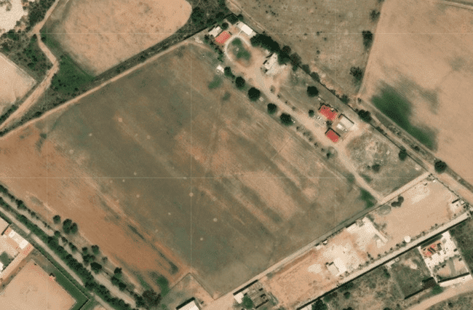
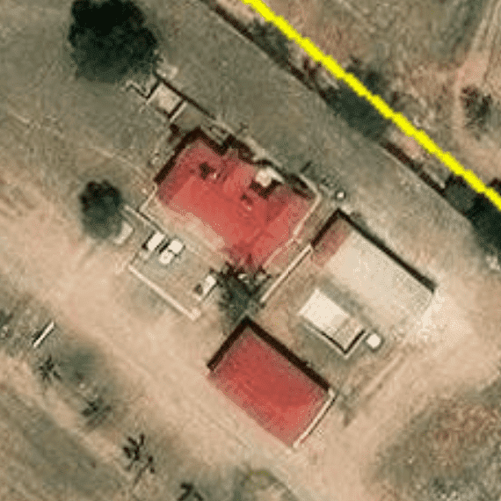

FALLA

TRAMO DE CALLE, CALLES TRANSVERSALES, LIMÍTROFES Y ORIENTACIÓN
NOMBRE DE LA VIALIDAD: |  |  |  | JULIA C.NAVARRTE
EN LA ACERA: |  |  |  | QUE VE AL NORESTE
ENTRE LAS VIALIDADES: |  |  |  | AL NORTE |  |  |  |  |  |  | AL ORIENTE
 |  |  |  | AL S U R |  |  |  |  |  |  | AL PONIENTE
UBICACIÓN DEL TERRENO: |  |  |  | INTERMEDIO
DISTANCIA A LA ESQUINA: |  |  |  | 44.00 MTS.

 |  |  |  |  |  |  |  |  |  |  |  |  |  |  |  |  |  |  |  |  |  | |
 |  |  |  |  | IV.- M E J O R A S

CONSTRUCCION |  |  |  |  |  | METODO CONSTRUCTIVO |  |  |  |  |  |  |  | CANTIDAD |  |  |  | CALIDAD
C O N C E P T O |  |  |  |  |  | SUMINISTRO Y COLOCACION |  |  |  |  |  |  |  |  |  |  |  | M E D I A
 |  |  |  |  |  |  |  |  |  |  |  |  |  |  |  |  |  |  |  |  |  | #REF!
DESCRIPCION DE LAS MEJORAS |  |  |  |  |  |  |  |  |  |  |  |  |  | T O T A L

1 | BARDAS PERIMETRALES CON APLANAD |  |  |  |  |  | - |  |  |  |  |  |  | 26.00 | ML
2 | FIRME |  |  |  |  |  | - |  |  |  |  |  |  | 36.00 | M2
3 | VENTANAS |  |  |  |  |  | - |  |  |  |  |  |  | 8.00 | PZA
4 | PITURAS |  |  |  |  |  |  |  |  |  |  |  |  | 153.00 | M2

 |  |  |  |  |  |  | V. VALOR FÍSICO DE MEJORAS

A) D E L T E R R E N O:
SUPERFICIE DEL TERRENO: |  |  |  | 36.000 M² |  |  |  | FRENTE: |  | 4.00 MTS. |  |  | FONDO: |  | 9.00 MTS. |  |  |  |  |  | $37,915.67
VALOR DE CALLE O ZONA: |  |  |  | $4,200.00/M² |  |  |  |  |  |  |  |  |  |  |  |  |  |  |  |  | #REF!
 |  |  |  |  |  |  |  |  |  |  |  |  |  |  |  |  |  |  |  |  | #REF!
FACTOR DE EFICIENCIA |  |  |  | F. ZONA |  | F. UBICACIÓN |  |  | F. FRENTE |  | F. FONDO |  |  | F. SUPERFICIE |  |  | OTRO |  | F. RESULTANTE |  | #REF!
DEL TERRENO |  |  |  | 1.000 |  | 1.000 |  |  | 1.000 |  | 1.000 |  |  | 1.000 |  |  | 1.000 |  | 1.000 |  | $4,500.00

FRACCIÓN |  |  | SUPERFICIE |  |  | VALOR DE |  |  | FACTOR |  | MOTIVO |  |  | VALOR |  |  | INDIVISO |  | VALOR PARCIAL
 |  |  |  |  |  | INVESTIGACIÓN |  |  |  |  |  |  |  | UNITARIO
1 | ÚNICA |  | 36.000 M² |  |  | $4,200.00/M² |  |  | 1.000 |  | NINGUNO |  |  | $4,200.00/M² |  |  | 100.00 |  | $151,200.00

SUPERFICIE TOTAL = |  |  | 36.00 M² |  |  |  |  |  |  |  |  | VALOR DEL TERRENO = |  |  |  |  |  |  | $151,200.00
 |  |  |  |  |  |  |  |  |  |  |  | VALOR UNITARIO MEDIO DEL TERRENO = |  |  |  |  |  |  | $0.00/M²
B) D E L A S M E J O R A S:
C O N C E P T O |  |  |  | CANTIDAD |  | PRECIO UNITARIO |  |  | UNIDAD |  | FACTOR | MOTIVO |  | VALOR UNITARIO |  |  | OTRO |  | VALOR PARCIAL
 |  |  |  |  |  |  |  |  |  |  |  |  |  | NETO DE
 |  |  |  |  |  |  |  |  |  |  |  |  |  | REPOSICIÓN (V.N.R.)
BARDAS PERIMETRALES CON APLANAD |  |  |  | 26.00 |  | $982.00 |  |  | M2 |  | 1.00 | EDAD Y EDO. DE CONSERVACION |  | $982.00 |  |  | 100.00 |  | $25,532.00
FIRME |  |  |  | 36.00 |  | $743.00 |  |  | LOTE |  | 1.00 |  |  | $743.00 |  |  | 100.00 |  | $26,748.00
PINTURA |  |  |  | 153.00 |  | $98.00 |  |  | M2 |  | 1.00 |  |  | $98.00 |  |  | 101.00 |  | $14,994.00
VENTANAS |  |  |  | 8.00 |  | $1,254.00 |  |  | PZA |  | 1.00 |  |  | $1,254.00 |  |  | 100.00 |  | $10,032.00
 |  |  |  | MEJORAS

 |  |  |  |  |  |  |  |  |  |  | VALOR DE LAS MEJORAS = |  |  |  |  |  |  |  | $77,306.00

 |  |  |  |  |  |  |  | VI. RESUMEN

 |  |  |  |  |  |  |  |  |  |  |  |  |  |  |  |  | VALOR COMERCIAL DE LAS MEJORAS A FECHA ACTUAL DE: | $77,306.00

 |  |  |  |  | VII. CONSIDERACIONES PREVIAS A LA CONCLUSIÓN:

 | 1.- EL VALOR FINAL ES SOLAMENTE DE LAS M E J O R A S QUE SE HICIERON, NO INCLUYE EL VALOR DEL TERRENO
 | 2.- LAS MEJORAS SE HICIERON HACE 16 AÑOS
 | 3.- SE ANEXAN FOTOS DE LAS MEJORAS.

 |  |  |  |  |  |  |  | VII. CONCLUSIÓN

 |  |  |  | INPC JULIO 2008 | 66.7421 |  |  |  |  | FACTOR | 0.4904622281
 |  |  |  | INPC SEPTIEMBRE 2024 | 136.08

 |  |  |  |  |  |  |  |  |  | EL VALOR COMERCIAL DE LAS MEJORAS REFERIDO AL DÍA : | 24 DE AGOSTO DEL 2008 |  |  |  |  | ES DE: |  | $37,915.67

 |  | TREINTA Y SIETE MIL NOVECIENTOS QUINCE PESOS 67/100 M.N.

 |  |  |  |  |  |  | CERTIFICACIÓN DEL AVALÚO

 |  |  |  |  |  | V A L U A D O R

 |  |  |  |  |  |  | M. EN VAL. ARQ.
 |  |  |  |  |  |  | CED. PROF. DE LA MAESTRIA

 |  |  |  |  |  |  |  | VIII. CROQUIS

 |  |  |  |  |  | IX. REPORTE FOTOGRAFICO DE LAS MEJORAS

